Resultados
Alumno (a): | Arredondo Pérez Leonardo

Activos utilizados en la base de datos:
 | 3 | 6 | 5 | 7 | 9 | 12 | 13 | 16 | 19 | 22 | 23
 | BIMBOA | ICA* | FEMSAUBD | MEXCHEM* | TLEVISACPO | DIS | MCD | M-161215 | S-171214 | BRENT | GBP

R E S U L T A D O S
a) Estimaciones Anualizadas
 | BIMBOA | ICA* | FEMSAUBD | MEXCHEM* | TLEVISACPO | DIS | MCD | M-161215 | S-171214 | BRENT | GBP
E(ri) | 13.31% | -8.95% | 23.62% | 33.34% | 3.95% | 19.00% | 16.95% | 11.94% | 13.90% | 11.94% | 0.28%

si | 25.23% | 31.98% | 23.03% | 26.19% | 23.86% | 22.35% | 16.14% | 4.39% | 4.57% | 25.26% | 11.36%

b) Histograma de Frecuencias
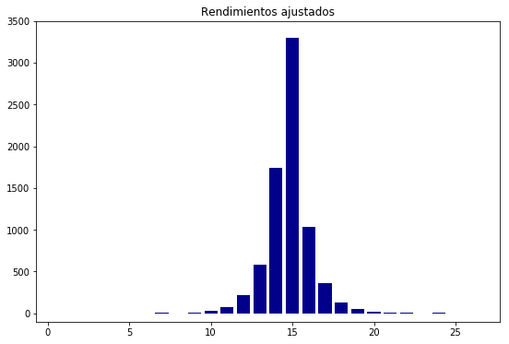

c) Matrices
 | 0.252293 | 0 | 0 | 0 | 0 | 0 | 0 | 0 | 0 | 0 | 0
 | 0 | 0.31979 | 0 | 0 | 0 | 0 | 0 | 0 | 0 | 0 | 0
 | 0 | 0 | 0.230343 | 0 | 0 | 0 | 0 | 0 | 0 | 0 | 0
 | 0 | 0 | 0 | 0.261875 | 0 | 0 | 0 | 0 | 0 | 0 | 0
 | 0 | 0 | 0 | 0 | 0.238647 | 0 | 0 | 0 | 0 | 0 | 0
[r] = | 0 | 0 | 0 | 0 | 0 | 0.22346 | 0 | 0 | 0 | 0 | 0
 | 0 | 0 | 0 | 0 | 0 | 0 | 0.161409 | 0 | 0 | 0 | 0
 | 0 | 0 | 0 | 0 | 0 | 0 | 0 | 0.043853 | 0 | 0 | 0
 | 0 | 0 | 0 | 0 | 0 | 0 | 0 | 0 | 0.045704 | 0 | 0
 | 0 | 0 | 0 | 0 | 0 | 0 | 0 | 0 | 0 | 0.252636 | 0
 | 0 | 0 | 0 | 0 | 0 | 0 | 0 | 0 | 0 | 0 | 0.113599

 | 0.063652 | 0.028163 | 0.014741 | 0.029362 | 0.018543 | 0.017171 | 0.004649 | 0.000595 | -0.000316 | 0.011793 | -0.006709
 | 0.028163 | 0.102266 | 0.025299 | 0.038893 | 0.027804 | 0.025019 | 0.004659 | 0.001268 | 0.000999 | 0.019958 | -0.012185
 | 0.014741 | 0.025299 | 0.053058 | 0.020739 | 0.018997 | 0.014519 | 0.004603 | 0.001365 | 0.001356 | 0.009038 | -0.002331
 | 0.029362 | 0.038893 | 0.020739 | 0.068579 | 0.026896 | 0.019695 | 0.003146 | 0.00142 | 0.000909 | 0.013379 | -0.009481
 | 0.018543 | 0.027804 | 0.018997 | 0.026896 | 0.056952 | 0.019936 | 0.007097 | 0.000051 | -0.000326 | 0.01423 | -0.005316
[e] = | 0.017171 | 0.025019 | 0.014519 | 0.019695 | 0.019936 | 0.049934 | 0.013835 | -0.000186 | -0.000939 | 0.015333 | -0.006361
 | 0.004649 | 0.004659 | 0.004603 | 0.003146 | 0.007097 | 0.013835 | 0.026053 | -0.000315 | -0.000685 | 0.01077 | 0.000571
 | 0.000595 | 0.001268 | 0.001365 | 0.00142 | 0.000051 | -0.000186 | -0.000315 | 0.001923 | 0.001363 | -0.000451 | -0.000254
 | -0.000316 | 0.000999 | 0.001356 | 0.000909 | -0.000326 | -0.000939 | -0.000685 | 0.001363 | 0.002089 | -0.001523 | -0.000168
 | 0.011793 | 0.019958 | 0.009038 | 0.013379 | 0.01423 | 0.015333 | 0.01077 | -0.000451 | -0.001523 | 0.063825 | -0.0029
 | -0.006709 | -0.012185 | -0.002331 | -0.009481 | -0.005316 | -0.006361 | 0.000571 | -0.000254 | -0.000168 | -0.0029 | 0.012905

d) Cartera de Mínimo Riesgo
 | BIMBOA | ICA* | FEMSAUBD | MEXCHEM* | TLEVISACPO | DIS | MCD | M-161215 | S-171214 | BRENT | GBP
wi | 1.60% | 0.26% | -1.62% | 0.05% | 1.61% | 2.67% | 3.02% | 38.45% | 38.30% | 2.01% | 13.64%

E(rCMR) | 11.10% |  | sCMR | 3.46%

e) Cartera Tangente
 | BIMBOA | ICA* | FEMSAUBD | MEXCHEM* | TLEVISACPO | DIS | MCD | M-161215 | S-171214 | BRENT | GBP
vi | 1.88% | -506.86% | 227.53% | 506.21% | -271.27% | 242.76% | 459.88% | 703.65% | 4014.72% | 140.04% | -337.56%
wi | 0.04% | -9.78% | 4.39% | 9.77% | -5.24% | 4.69% | 8.88% | 13.58% | 77.49% | 2.70% | -6.52%

E(rT) | 0.20057678121 |  | sT | 0.054084541762

f) Ecuación de la CAL
 |  | E(rP) = | 2.4498576425 | + | 0.049026015795 | sP

g) Gráfico con la CMR, FEOI, T y CAL

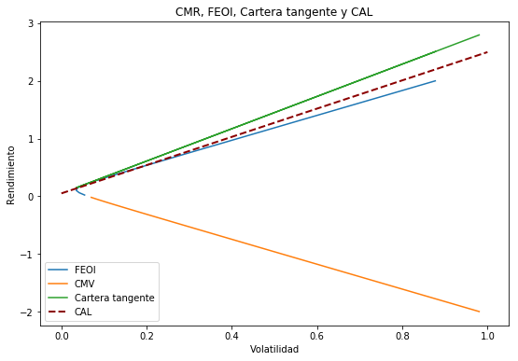

g) Betas
Respecto a: | BIMBOA | ICA* | FEMSAUBD | MEXCHEM* | TLEVISACPO | DIS | MCD | M-161215 | S-171214 | BRENT | GBP
Cartera T | 0.04% | -9.78% | 4.39% | 9.77% | -5.24% | 4.69% | 8.88% | 13.58% | 77.49% | 2.70% | -6.52%
 | Defensivo | Defensivo | Defensivo | Defensivo | Defensivo | Defensivo | Defensivo | Defensivo | Defensivo | Defensivo | Defensivo
 | Ofensivo | Defensivo | Neutro
IPC | 0.85109587356 | 1.3289877258 | 0.77385159564 | 1.0534632266 | 0.89067982779 | 0.65353140904 | 0.1650981027 | 0.02732982192 | 0.016926362871 | 0.53270889773 | -0.25696493258
 | Defensivo | Ofensivo | Defensivo | Ofensivo | Defensivo | Defensivo | Defensivo | Defensivo | Defensivo | Defensivo | Defensivo

SB5-Banamex | -0.092330784144 | 0.21019738429 | 0.072436534394 | 0.043574232274 | -0.0594883437 | -0.32558255161 | -0.29913139785 | 0.04644761673 | 0.095236960902 | -0.23093170799 | 0.090051029995
 | Defensivo | Defensivo | Defensivo | Defensivo | Defensivo | Defensivo | Defensivo | Defensivo | Defensivo | Defensivo | Defensivo

h) CAPM
 | BIMBOA | ICA* | FEMSAUBD | MEXCHEM* | TLEVISACPO | DIS | MCD | M-161215 | S-171214 | BRENT | GBP
E(ri) | 13.31% | -8.95% | 23.62% | 33.34% | 3.95% | 19.00% | 16.95% | 11.94% | 13.90% | 11.94% | 0.28%
E(ri)CAPM | 17.80% | 25.04% | 16.63% | 20.87% | 18.40% | -0.03% | 0.37% | 5.61% | 6.35% | 1.40% | 6.27%

 | Subvaluado | Subvaluado | Sobrevaluado | Sobrevaluado | Subvaluado | Sobrevaluado | Sobrevaluado | Sobrevaluado | Sobrevaluado | Sobrevaluado | Subvaluado
 | Sobrevaluado | Subvaluado

(Extra) CMR sin ventas en corto permitidas (CMR*)
 | BIMBOA | ICA* | FEMSAUBD | MEXCHEM* | TLEVISACPO | DIS | MCD | M-161215 | S-171214 | BRENT | GBP
wi | 1.44% | 0.72% | 0.10% | 0.15% | 1.14% | 2.46% | 2.99% | 36.76% | 35.91% | 1.79% | 16.55%

E(rCMR*) | 0.10856694547 |  | sCMR* | 0.034800284792

